Sheet1
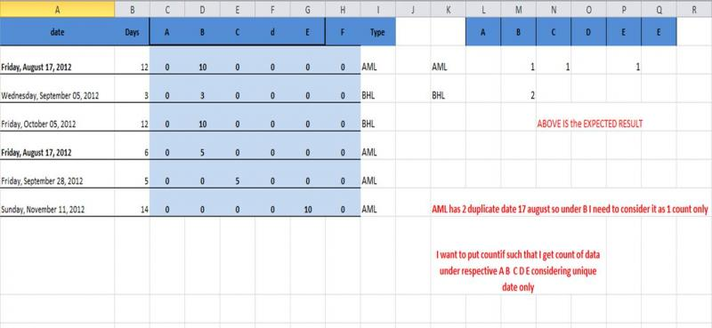

 |  |  |  |  |  |  |  |  |  |  |  |  |  | 1 | 2 | 3 | 4 | 5 | 6
 |  |  |  |  | Days | A | B | C | D | E | F |  |  | A | B | C | D | E | F
2 | AML2 | 41138AML | Friday | 2012-08-17 | 12 | 0 | 10 | 0 | 0 | 0 | 0 | AML | AML | 0 | 1 | 1 | 0 | 1 | 0
2 | BHL2 | 41157BHL | Wednesday | 2012-09-05 | 3 | 0 | 3 | 0 | 0 | 0 | 0 | BHL | BHL | 0 | 2 | 0 | 0 | 0 | 0
2 | BHL2 | 41187BHL | Friday | 2012-10-05 | 12 | 0 | 10 | 0 | 0 | 0 | 0 | BHL
2 |  | 41138AML | Friday | 2012-08-17 | 6 | 0 | 5 | 0 | 0 | 0 | 0 | AML
3 | AML3 | 41180AML | Friday | 2012-09-28 | 5 | 0 | 0 | 5 | 0 | 0 | 5 | AML
5 | AML5 | 41224AML | Sunday | 2012-11-11 | 14 | 0 | 0 | 0 | 0 | 10 | 0 | AML

